Haltungssystem
Erklärungen - Haltungssystem

1. Das Pferde lebt in einer Einzelbox
z.B. Nachts in der Box, tagsüber einzeln auf der Weide oder dem Paddock
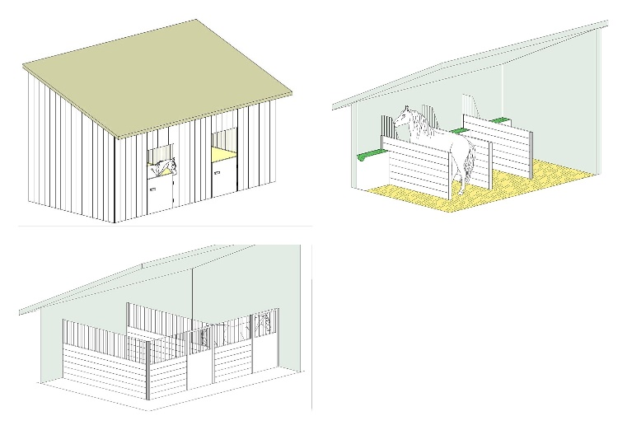

2. Das Pferd wird einzeln mit permanentem Zugang zu einem Paddock gehalten (evt. zusätzlich Weidegang)
Paddock-box, paddock mit Unterstand

3. Das Pferd lebt in einer Gruppe in einer Gruppenbox, ohne Zugang zu einem permanent zugäglichen Paddock (evt. zusätzlich Weidegang)

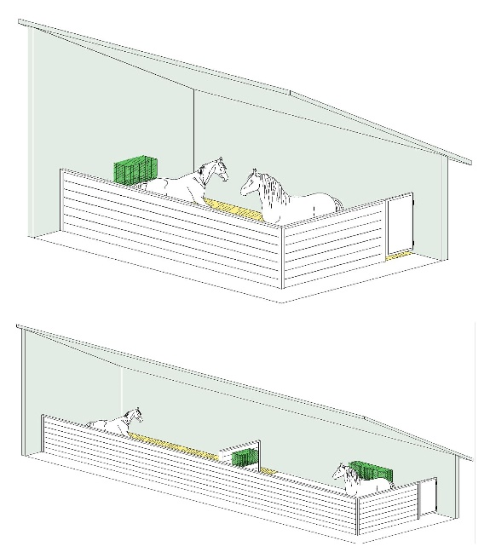

4. Das Pferd lebt einzeln und in der Gruppe
Einzelnbox in der Nacht + tagsüber auf der Weide/Paddock in der Gruppe

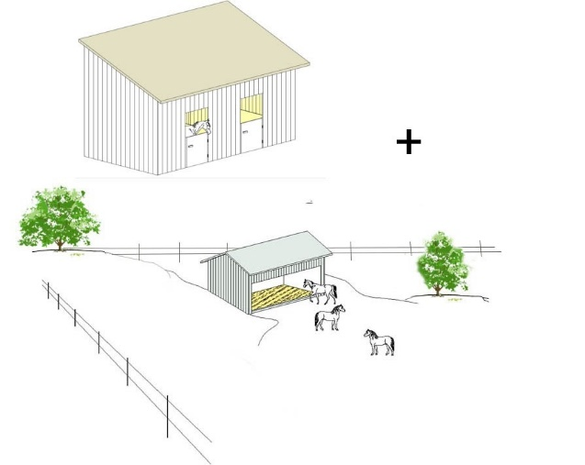

5. Das Pferd lebt in einem Offenstall mit permanentem Zugang zu einem Paddock (evt. zusätzlich Weidegang)
(Laufstall, Aktivstall, Paddock-Paradise, Paddock-trail...)
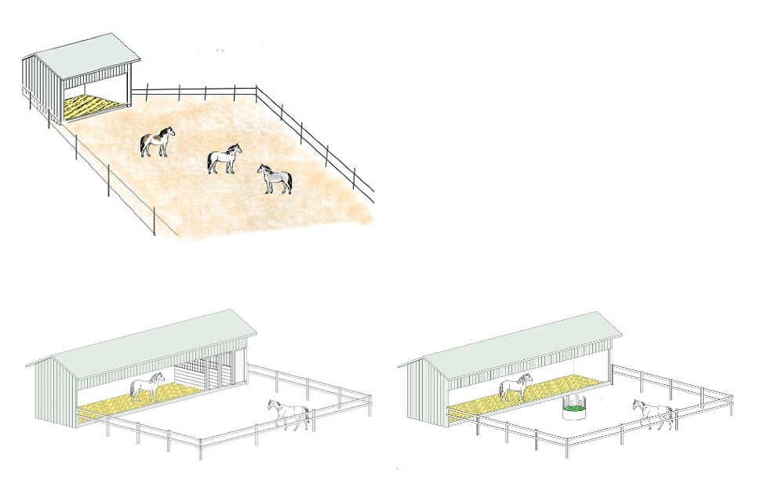

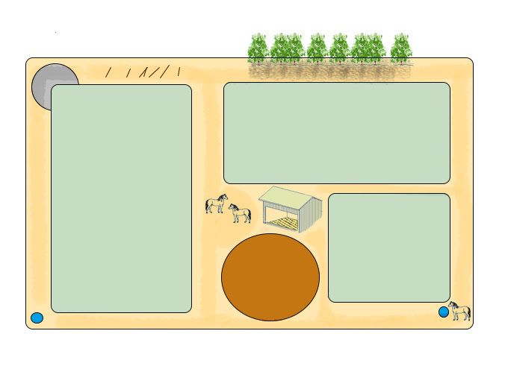

6. Das Pferd lebt 24/7 auf der Weide
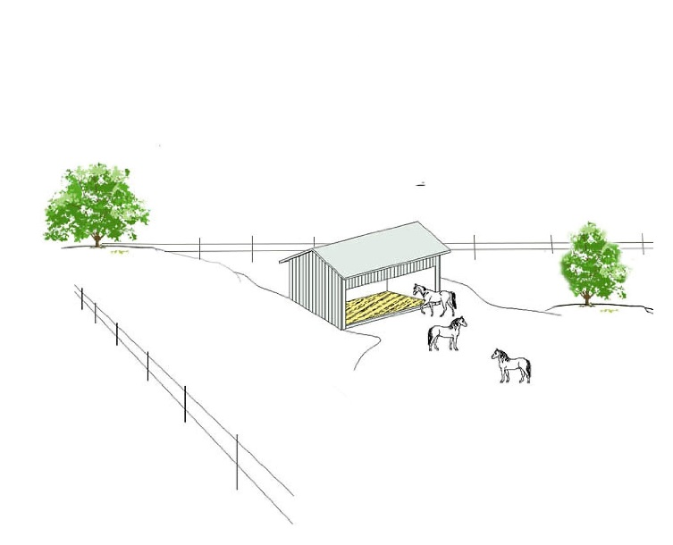

Slowfeeders
Erklärungen - Slowfeeders

1.A. Erhöhte Raufe + Netz

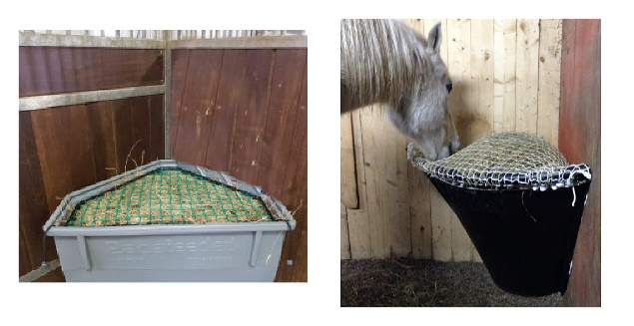

1.B. Frei hängendes Heunetz, frei schwingendes Heunetz
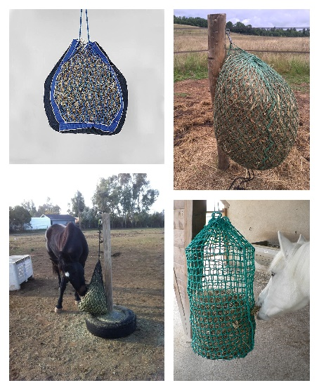

1.C. Nicht frei schwingendes, sondern fixiertes Heunetz

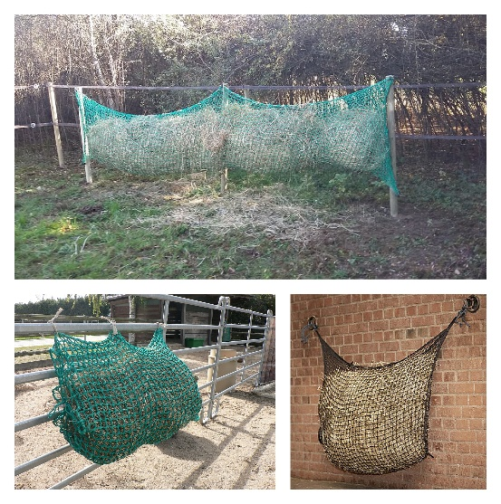

1.D. Heunetz auf/über Heu (Raufen, Heuballen, einzelne Futterstelle...)

1.E. Heunetze auf dem Boden oder in einer niedrigen Kiste

1.F. Netze aus flachen Nylonbändern

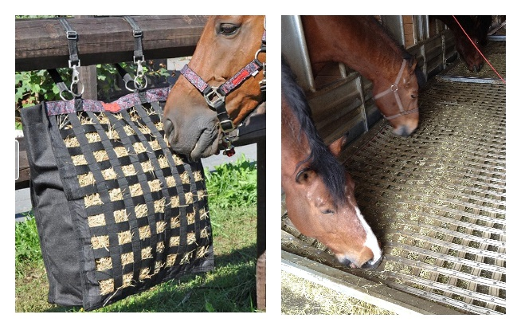

2.A. Heutonne (zylindrisch) mit einem Plastik-Gitter

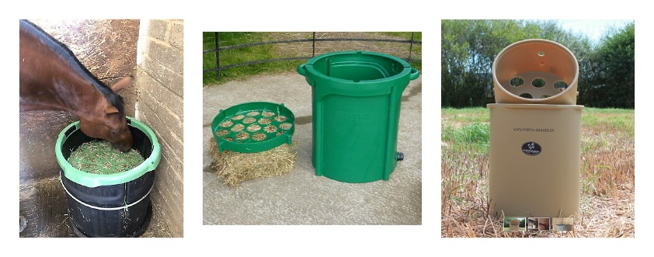

2.B. Heutonne, frei hängend / frei schwingend aus Hart-Plastik

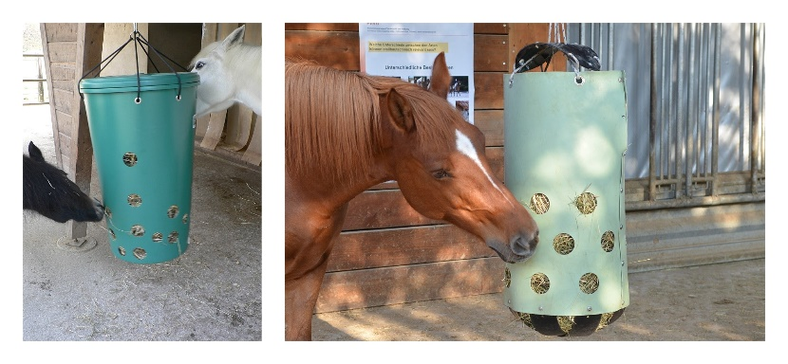

2.C. Heutonne, frei hängend / frei schwingend aus weichem Kunststoff

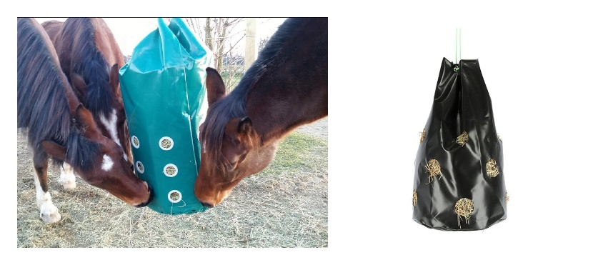

2.D. Heubox / Kiste mit Kunststoff-Gitter
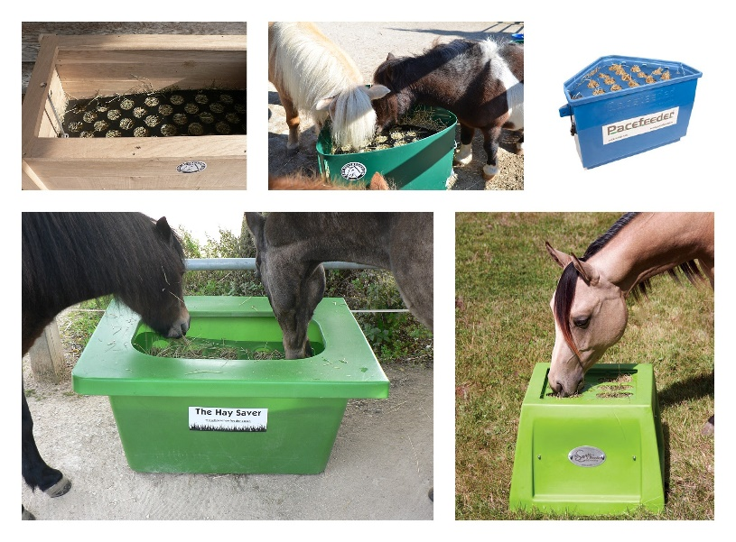

2.E. Heuraufe aus Kunststoff (am Boden)
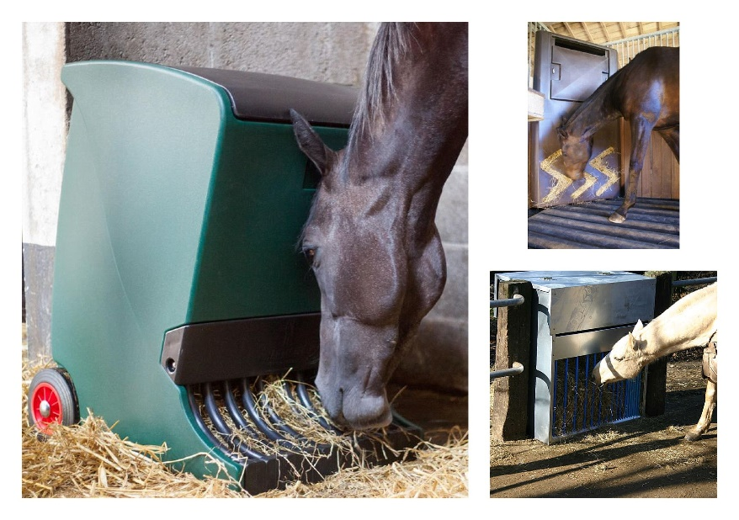

2.F. Frei hängender Heuball
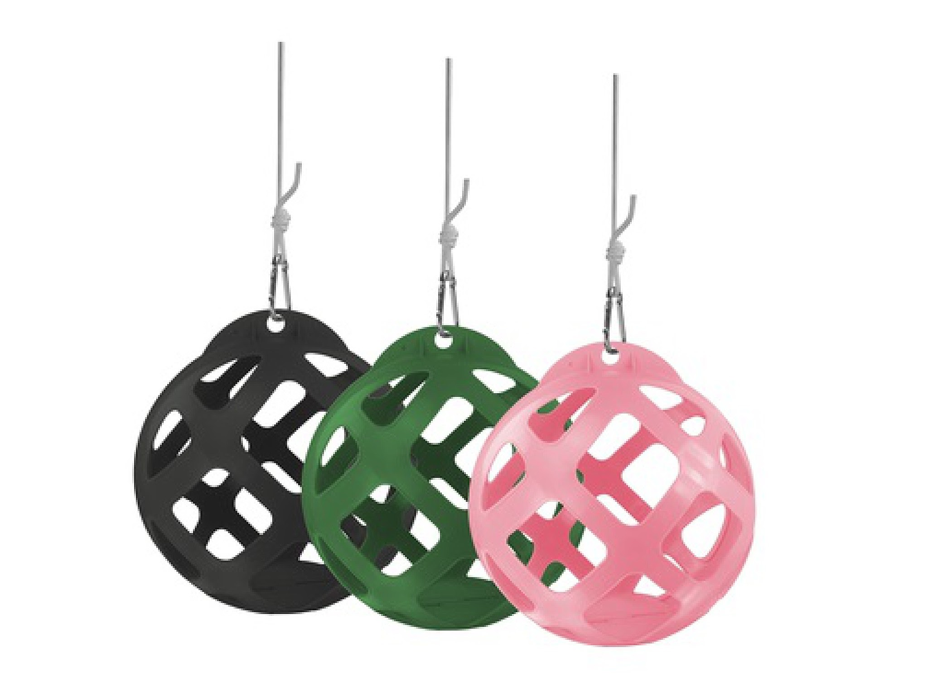

2.G. Heuball, auf dem Boden

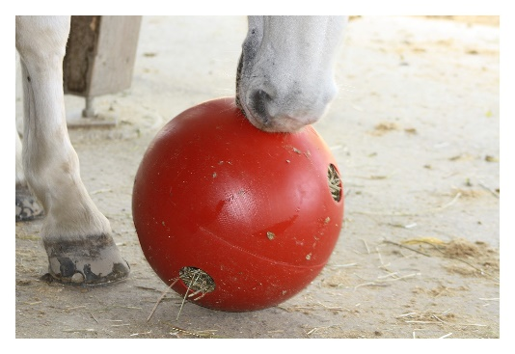

2.H. Rolle aus Kunststoff gefüllt mit Heu
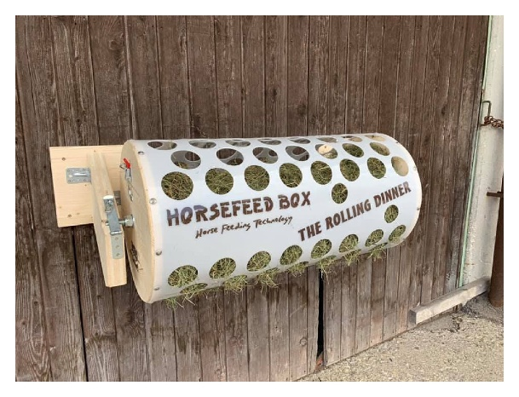

3.A. Vertikale Raufe mit Mettallstäben

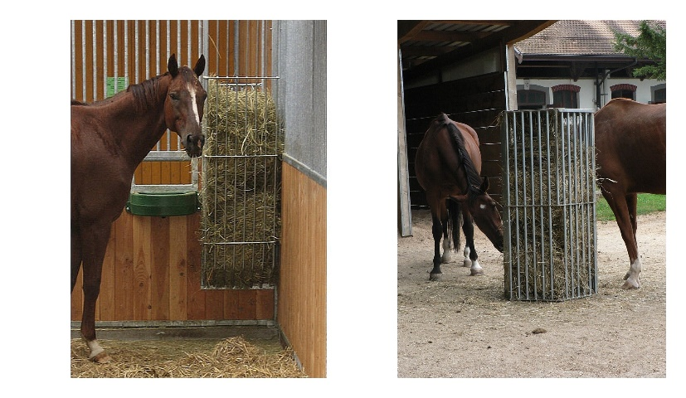

3.B. Heubox mit horizontalen Metallstäben
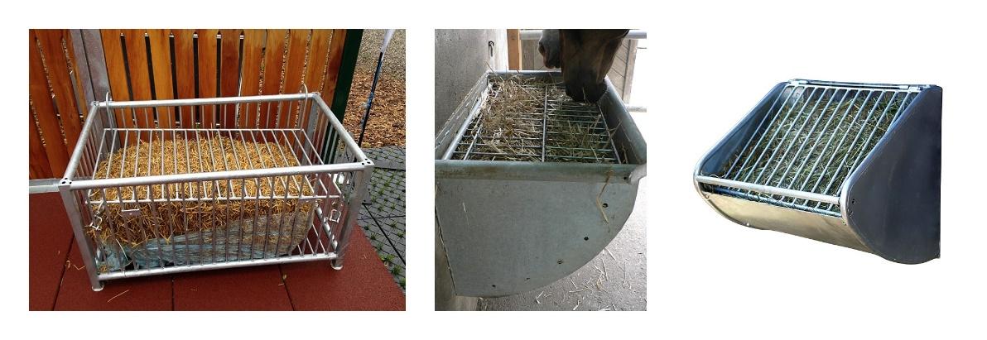

3.C. Heubox / Kiste mit Metallgitter (Maschen quadratisch angeordnet)

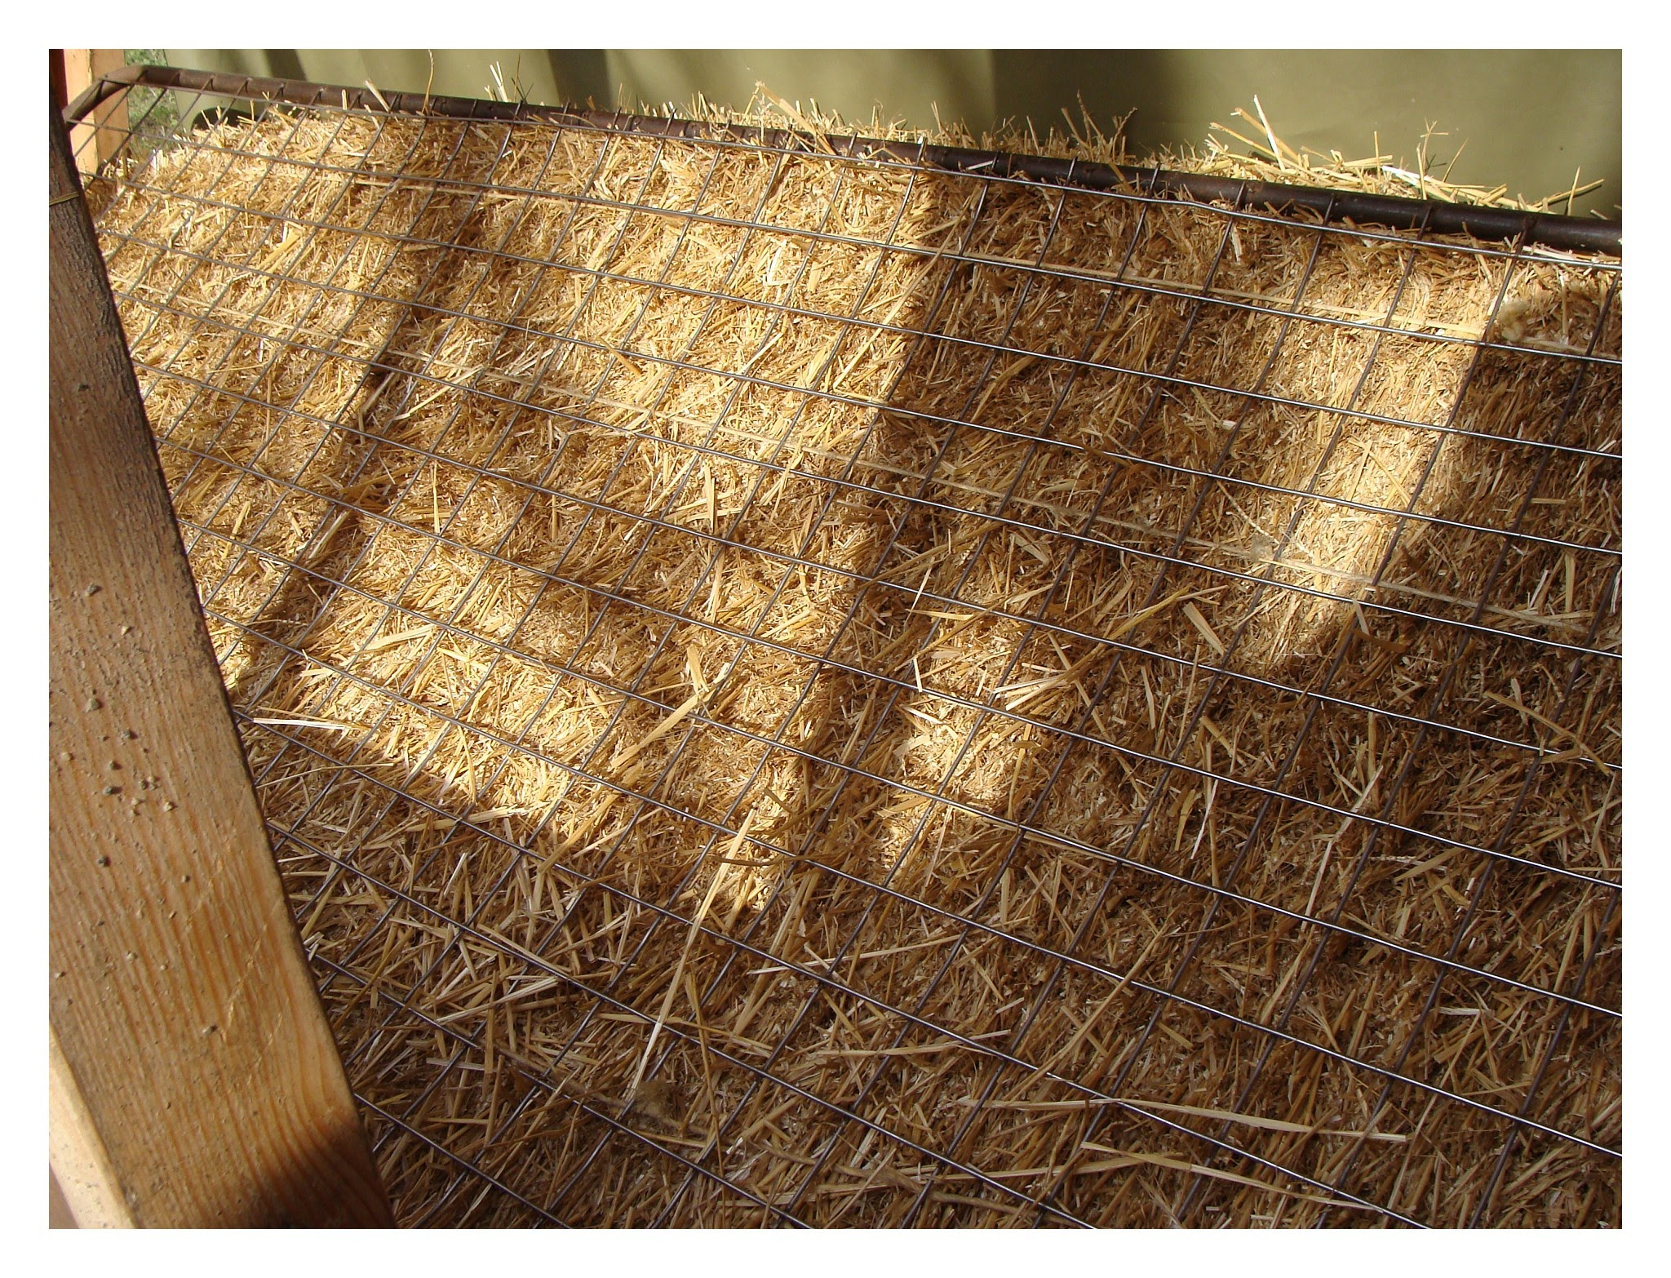

4. Heubox mit Stäben oder Gitter aus Holz

